丽水
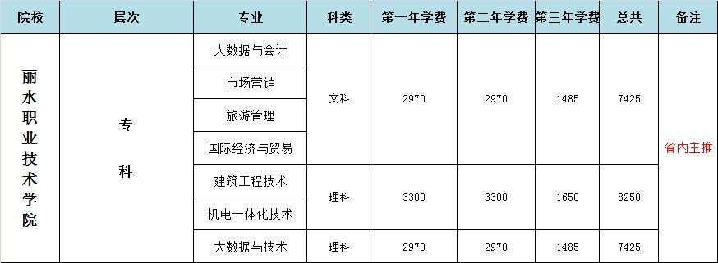
学校代码 | 专业代码 | 专业名称 | 学制 | 考前教材费 | 成考费 | 总学费
072 | 205 | 旅游管理 | 2.5
072 | 217 | 市场营销 | 2.5 | 80 | 120 | 7625
072 | 231 | 国际经济与贸易 | 2.5
072 | 257 | 大数据技术 | 2.5
072 | 274 | 机电一体化技术 | 2.5
072 | 310 | 建筑工程技术 | 2.5
072 | 237 | 大数据与会计 | 2.5
072 | 318 | 工程测量技术 | 2.5
072 | 328 | 园林技术 | 2.5
 |  |  |  |  |  | 8450

 |  |  |  |  |  | 7625

温科
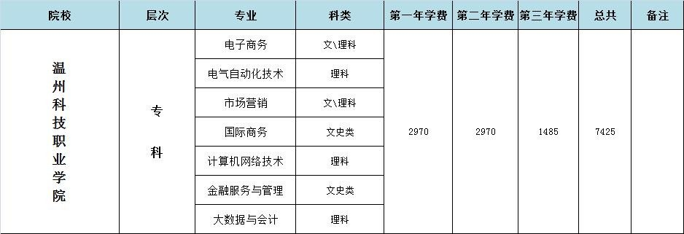
考前教材费 | 成考费 | 总学费

80 | 120 | 7625

杭科
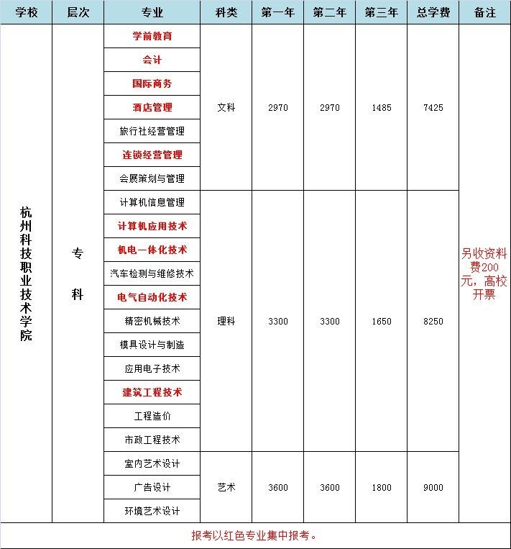
考前材料费 | 成考费 | 总学费

80 | 120 | 7825

 |  | 8650

 |  | 9400

